상품제안서
풀칼라 대형 장마우스패드 80x30cm | 상품코드: S41728

 |  |  |  |  |  |  | 02-713-8555 | www.synergygift.co.kr
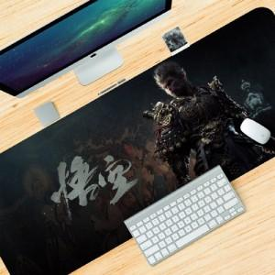

【상세/제작정보】 | 오바르크 색상 : 백색(배경인쇄형), 검정,빨강,파랑

【인쇄/포장옵션】 | 컬러전사 / 고급반투명포장

【공급단가】 | 수량 | 100~ | 300~ | 500~ | 1,000~ | 3,000~
*VAT별도 | 3mm | 6,240원 | 5,890원 | 5,690원 | 5,220원 | 4,950원
 | 4mm | 7,280원 | 6,910원 | 6,690원 | 6,180원 | 5,870원
 | 5mm | 8,320원 | 7,940원 | 7,690원 | 7,140원 | 6,790원

【상품 URL】 | https://www.synergygift.co.kr:443/src/goods_detail.php?gdno=41728

